상품제안서
[플레이고] B112 10000mAh 듀얼포트 보조배터리 | 상품코드: F31608

 |  |  |  |  |  |  | 02-412-0044 | www.easy1.co.kr
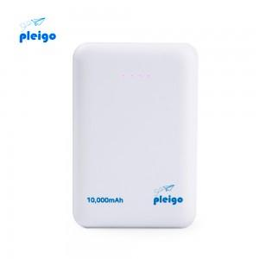

【상세/제작정보】 | <p>1박스 입수수량 40개</p><p>&nbsp;</p><p>&nbsp;</p><p>50개 미만 주문시, 레이저인쇄 통합 25,000원/ 칼라인쇄 통합 35,000원​&nbsp;</p>

【인쇄/포장옵션】 | 레이저, 풀칼라 / 포장지포장

【공급단가】 | 수량 | 50~ | 100~ | 500~ | 1,000~ | 2,000~
*VAT별도 | 단가 | 8,500원 | 8,300원 | 7,750원 | 7,650원 | 7,700원

【상품 URL】 | https://dev.easy1.co.kr:443/src/goods_detail.php?gdno=31608

